導入前実績金額データ
導入前実績金額データ

以下のデータを受け入れます。
○導入前５年の「期首残高（金額）」・「各月の発生金額（借方・貸方）」
○期中導入の場合の伝票入力開始日より前の各月の発生金額（借方・貸方）
※期中導入の場合の「期首残高金額」は、受け入れられません。[期首残高]メニューで受け入れます。

項目名 | 受入記号 | 桁数 | 種別 | 必須 | 備考
勘定科目コード | GL2020001 | ３～10 | 英数 | 必須 | 桁数は、設定（メインメニュー右上にある[設定]アイコンから[運用設定]メニューの[基本]ページ）によって異なります。
補助科目コード | GL2020002 | １～10 | 英数
法人コード | GL2020003 | １～15 | 英数カナ
セグメント１コード | GL2020007 | １～20 | 英数
セグメント２コード | GL2020008 | １～20 | 英数
期首残高（金額） | GL2020100 | 15 | 数字 |  | マイナスも可 ※形式は、表紙の「金額の形式」参照
金額１ヵ月目振戻（借方） | GL2020121 | 15 | 数字 |  | マイナスも可 ※形式は、表紙の「金額の形式」参照 受入記号の設定により、入力月や整理区分、貸借を指定して金額を入力できます。 詳細は、欄外の【金額の受入記号の設定方法】参照 ０を受け入れた場合は、金額は０円で上書きされます。 空白データを受け入れた場合は、上書きされません。
金額１ヵ月目振戻（貸方） | GL2020122 | 15 | 数字
金額１ヵ月目（借方） | GL2020101 | 15 | 数字
金額１ヵ月目（貸方） | GL2020102 | 15 | 数字
金額２ヵ月目（借方） | GL2020201 | 15 | 数字
金額２ヵ月目（貸方） | GL2020202 | 15 | 数字
金額３ヵ月目（借方） | GL2020301 | 15 | 数字
金額３ヵ月目（貸方） | GL2020302 | 15 | 数字
金額３ヵ月目整理（借方） | GL2020311 | 15 | 数字
金額３ヵ月目整理（貸方） | GL2020312 | 15 | 数字
金額４ヵ月目振戻（借方） | GL2020421 | 15 | 数字
金額４ヵ月目振戻（貸方） | GL2020422 | 15 | 数字
金額４ヵ月目（借方） | GL2020401 | 15 | 数字
金額４ヵ月目（貸方） | GL2020402 | 15 | 数字
金額５ヵ月目（借方） | GL2020501 | 15 | 数字
金額５ヵ月目（貸方） | GL2020502 | 15 | 数字
金額６ヵ月目（借方） | GL2020601 | 15 | 数字
金額６ヵ月目（貸方） | GL2020602 | 15 | 数字
金額６ヵ月目整理（借方） | GL2020611 | 15 | 数字
金額６ヵ月目整理（貸方） | GL2020612 | 15 | 数字
金額７ヵ月目振戻（借方） | GL2020721 | 15 | 数字
金額７ヵ月目振戻（貸方） | GL2020722 | 15 | 数字
金額７ヵ月目（借方） | GL2020701 | 15 | 数字
金額７ヵ月目（貸方） | GL2020702 | 15 | 数字
金額８ヵ月目（借方） | GL2020801 | 15 | 数字
金額８ヵ月目（貸方） | GL2020802 | 15 | 数字
金額９ヵ月目（借方） | GL2020901 | 15 | 数字
金額９ヵ月目（貸方） | GL2020902 | 15 | 数字
金額９ヵ月目整理（借方） | GL2020911 | 15 | 数字
金額９ヵ月目整理（貸方） | GL2020912 | 15 | 数字
金額10ヵ月目振戻（借方） | GL2021021 | 15 | 数字
金額10ヵ月目振戻（貸方） | GL2021022 | 15 | 数字
金額10ヵ月目（借方） | GL2021001 | 15 | 数字
金額10ヵ月目（貸方） | GL2021002 | 15 | 数字
金額11ヵ月目（借方） | GL2021101 | 15 | 数字
金額11ヵ月目（貸方） | GL2021102 | 15 | 数字
金額12ヵ月目（借方） | GL2021201 | 15 | 数字
金額12ヵ月目（貸方） | GL2021202 | 15 | 数字
金額12ヵ月目整理（借方） | GL2021211 | 15 | 数字
金額12ヵ月目整理（貸方） | GL2021212 | 15 | 数字

【金額の受入記号の設定方法】

金額の受入記号「GL202XXXX」の下４桁は、以下を参考に設定します。
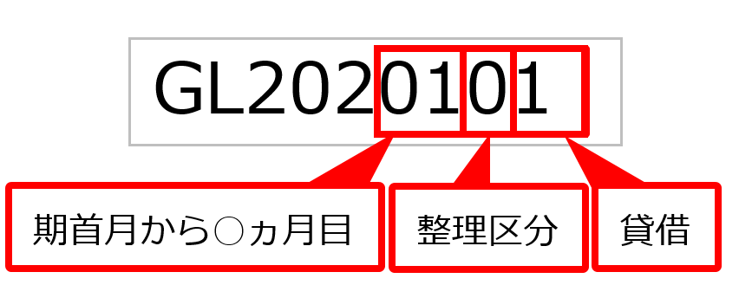

・期首月から○ヵ月目 ⇒ 01～12：期首月から数えて何ヵ月目の金額かを入力します。
※１～９ヵ月目の場合は、前に０を付けて２桁で入力します。
・整理区分 ⇒ 0：日常仕訳 1：整理仕訳 2：振戻仕訳
・貸借 ⇒ 1：借方 2：貸方
【例】
導入初年度が４月～翌年３月の場合に、以下の導入前実績金額を受け入れる場合
・４月（借方金額） ⇒ GL2020101 (4月／日常仕訳／借方)
・１０月振戻（借方金額） ⇒ GL2020721 (10月／振戻仕訳／借方)
・３月整理（貸方金額） ⇒ GL2021212 (翌年3月／整理仕訳／貸方)

非会計情報データ
非会計情報データ

 |  |  |  |  | 『奉行AIエージェント 連結会計支援クラウド』をご利用の場合

項目名 | 受入記号 | 桁数 | 種別 | 必須 | 備考
法人コード | GL2310001 | １～15 | 英数カナ | 準必須 | 桁数は、設定（メインメニュー右上にある[設定]アイコンから[運用設定]メニューの[基本]ページ）によって異なります。 【必須になる条件】 [非会計情報]メニューで「入力軸」に指定されている場合は、必須です。 空白データの場合は、未受入になります。
セグメント１コード | GL2310005 | 1～20 | 英数 | 準必須
セグメント２コード | GL2310006 | 1～20 | 英数 | 準必須
値１ | GL2310100 | 16 | 数字 |  | マイナスも可 整数：13桁 小数桁数は設定（[非会計情報]メニューの小数桁数）によって異なります。 受入記号の設定により、入力月を指定して金額を入力できます。 詳細は、欄外の【値の受入記号の設定方法】参照 ０を受け入れた場合は、値は０で上書きされます。 空白データを受け入れた場合は、上書きされません。
～ | ～ | 16 | 数字
値12 | GL2311200 | 16 | 数字

【値の受入記号の設定方法】
 値の受入記号「GL231XXXX」の下４桁は、以下を参考に設定します。 ・期首月から○ヵ月目 月次 ⇒ 01～12：期首月から数えて何ヵ月目の金額かを入力します。 ※１～９ヵ月目の場合は、前に０を付けて２桁で入力します。 四半期 ⇒ 01～04：第一四半期が01、第二四半期が02、第三四半期が03、第四四半期が04 半期 ⇒ 01～02：上期が01、下期が02 年次 ⇒ 01 【例】 導入初年度が４月～翌年３月の場合に、以下の非会計情報を受け入れる場合 ・月次の非会計情報の場合 ・４月 ⇒ GL2310100 (4月) ・１０月 ⇒ GL2310700 (10月) ・四半期の非会計情報の場合 ・第一四半期 ⇒ GL2310100 ・第三四半期 ⇒ GL2310300 ・半期の非会計情報の場合 ・上期 ⇒ GL2310100 ・下期 ⇒ GL2310200 ・年次の非会計情報の場合 ⇒ GL2310100

